REGISTRO
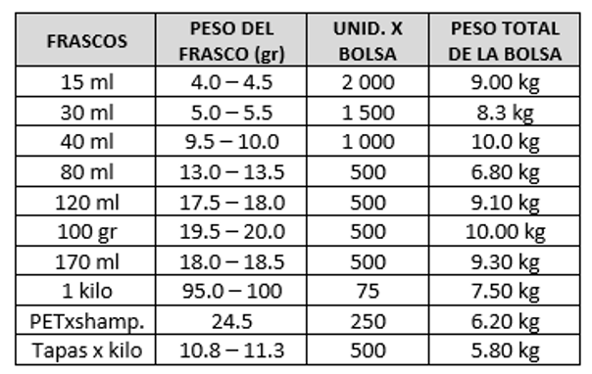
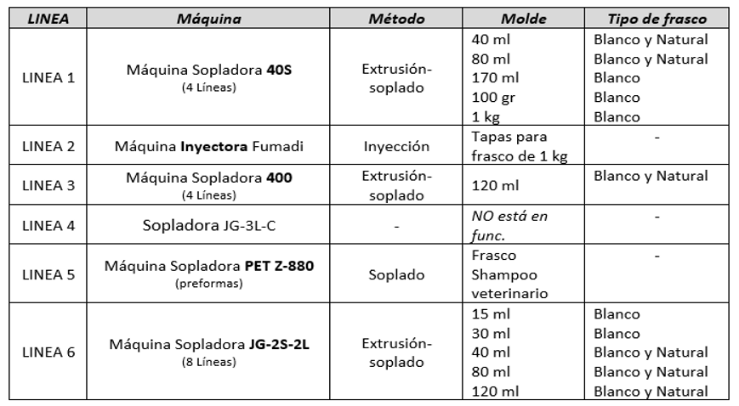
FECHA | MÁQUINA | OPERARIO | ACCIÓN | FORMATO | INICIO | FIN | TURNO | N° BOLSAS | OBSERVACIONES
2026-06-18 | 405 | EFRAIN CAMARGO ROCA | PRODUCCIÓN | 80 ML NATURAL | 7:00:00 | 19:00:00 | DÍA | 6.5 | NINGUNA
2026-06-18 | 405 | FERNANDO RIVERO CASTRO | PRODUCCIÓN | 80 ML NATURAL | 19:00:00 | 7:00:00 | NOCHE | 6.5 | NINGUNA
2026-06-23 | 405 | FERNANDO RIVERO CASTRO | CALIBRACIÓN | 80 ML NATURAL | 7:00:00 | 10:30:00 | DÍA | - | CALENTADO RESISTENCIA
2026-06-23 | 405 | FERNANDO RIVERO CASTRO | PRODUCCIÓN | 80 ML NATURAL | 10:30:00 | 19:00:00 | DÍA | 4.5 | NINGUNA
2026-06-23 | 405 | CARLOS ORTIZ | PRODUCCIÓN | 80 ML NATURAL | 19:00:00 | 7:00:00 | NOCHE | 6.5 | NINGUNA
2026-06-24 | 405 | RAMIRO JOAQUIN NUÑEZ FERNANDEZ | PRODUCCIÓN | 80 ML NATURAL | 7:00:00 | 19:00:00 | DÍA | 6.5 | NINGUNA
2026-06-24 | 405 | CARLOS ORTIZ | PRODUCCIÓN | 80 ML NATURAL | 19:00:00 | 7:00:00 | NOCHE | 6.5 | NINGUNA
2026-06-25 | 405 | RAMIRO JOAQUIN NUÑEZ FERNANDEZ | PRODUCCIÓN | 80 ML NATURAL | 7:00:00 | 19:00:00 | DÍA | 6.5 | NINGUNA
2026-06-25 | 405 | CARLOS ORTIZ | PRODUCCIÓN | 80 ML NATURAL | 19:00:00 | 7:00:00 | NOCHE | 6.5 | NINGUNA
2026-06-23 | JG-2S-2L | JUAN MELGAR | CALIBRACIÓN | 120 ML BLANCO | 7:00:00 | 10:30:00 | DÍA | - | CALENTADO RESISTENCIA
2026-06-23 | JG-2S-2L | JUAN MELGAR | PRODUCCIÓN | 120 ML BLANCO | 10:30:00 | 19:00:00 | DÍA | 14 | NINGUNA
2026-06-23 | JG-2S-2L | EFRAIN CAMARGO ROCA | PRODUCCIÓN | 120 ML BLANCO | 19:00:00 | 7:00:00 | NOCHE | 20 | NINGUNA
2026-06-24 | JG-2S-2L | JUAN MELGAR | PRODUCCIÓN | 120 ML BLANCO | 7:00:00 | 19:00:00 | DÍA | 20 | NINGUNA
2026-06-24 | JG-2S-2L | EFRAIN CAMARGO ROCA | PRODUCCIÓN | 120 ML BLANCO | 19:00:00 | 7:00:00 | NOCHE | 20 | NINGUNA
2026-06-25 | JG-2S-2L | JUAN MELGAR | PRODUCCIÓN | 120 ML BLANCO | 7:00:00 | 19:00:00 | DÍA | 20 | NINGUNA
2026-06-25 | JG-2S-2L | EFRAIN CAMARGO ROCA | PRODUCCIÓN | 120 ML BLANCO | 19:00:00 | 7:00:00 | NOCHE | 20 | NINGUNA
2026-06-26 | JG-2S-2L | FERNANDO RIVERO CASTRO | PRODUCCIÓN | 120 ML BLANCO | 7:00:00 | 16:00:00 | DÍA | 12 | NINGUNA

